Easing
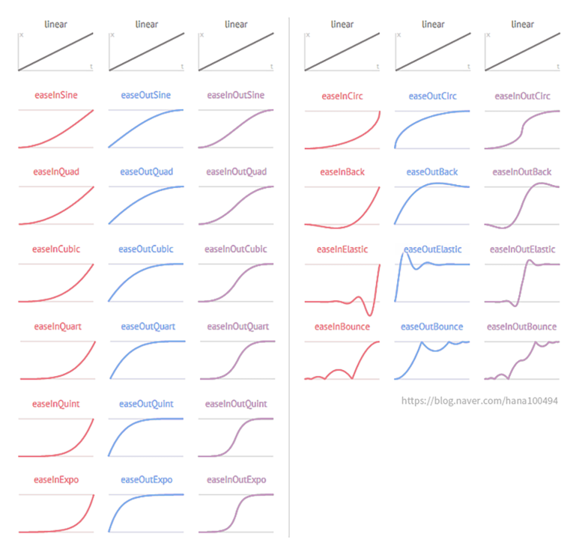
EnumGroup | Index | Enum | #Desc | #기타 비고
EaseType | 0 | None | // ETC |  | https://gist.github.com/cjddmut/d789b9eb78216998e95c
EaseType | 1 | Custom
EaseType | 2 | Linear
EaseType | 3 | Spring
EaseType | 4 | InSine | // In …
EaseType | 5 | InQuint
EaseType | 6 | InQuart
EaseType | 7 | InQuad
EaseType | 8 | InExpo
EaseType | 9 | InElastic
EaseType | 10 | InCubic
EaseType | 11 | InCirc
EaseType | 12 | InBounce
EaseType | 13 | InBack
EaseType | 14 | OutSine | // Out …
EaseType | 15 | OutQuint
EaseType | 16 | OutQuart
EaseType | 17 | OutQuad
EaseType | 18 | OutExpo
EaseType | 19 | OutElastic
EaseType | 20 | OutCubic
EaseType | 21 | OutCirc
EaseType | 22 | OutBounce
EaseType | 23 | OutBack
EaseType | 24 | InOutSine | // In Out …
EaseType | 25 | InOutQuint
EaseType | 26 | InOutQuart
EaseType | 27 | InOutQuad
EaseType | 28 | InOutExpo
EaseType | 29 | InOutElastic
EaseType | 30 | InOutCubic
EaseType | 31 | InOutCirc
EaseType | 32 | InOutBounce
EaseType | 33 | InOutBack

